Sheet2
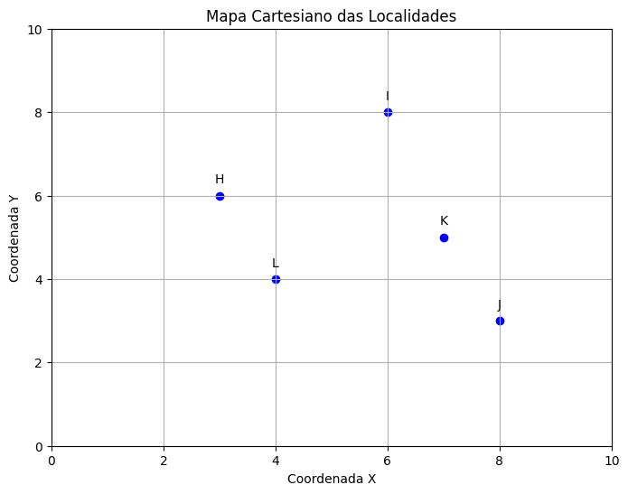
Critério | Peso | Localidade X - Nota | Localidade X - Peso x Nota | Localidade Y - Nota | Localidade Y - Peso x Nota |  |  | SP |  | RJ |  |  | Localidade | Demanda (ton)
Proximidade de Fornecedores | 4 | 5 |  | 3 |  | 20 | 12 | RT | R$ 9,600,000.00 | RT | R$ 9,600,000.00 |  | H | 6
Custos de Transporte | 3 | 4 |  | 2 |  | 12 | 6 | CF | R$ 450,000.00 | CF | R$ 500,000.00 |  | I | 10
Infraestrutura | 2 | 3 |  | 5 |  | 6 | 10 | CVt | R$ 4,400,000.00 | CVt | R$ 4,000,000.00 |  | J | 15
Disponibilidade de Mão de Obra | 3 | 4 |  | 4 |  | 12 | 12 | CT | R$ 4,850,000.00 | CT | R$ 4,500,000.00 |  | K | 8
Incentivos Governamentais | 2 | 2 |  | 4 |  | 4 | 8 | L | R$ 4,750,000.00 |  | R$ 5,100,000.00 |  | L | 12
Potencial de Expansão | 4 | 5 |  | 3 |  | 20 | 12
Qualidade de Vida na Região | 2 | 3 |  | 5 |  | 6 | 10 | PEQ |  |  |  | Localidade | X | Y | x | R$ 302.00 | 51 | R$ 5.92
Sustentabilidade | 3 | 4 |  | 2 |  | 12 | 6 | R$ 6,923.08 |  |  | R$ 7,142.86 | H | 3 | 6 | Y | R$ 249.00 | 51 | R$ 4.88
Segurança | 4 | 5 |  | 3 |  | 20 | 12 |  |  |  |  | I | 6 | 8
 |  |  |  |  |  | 112 | 88 |  |  |  |  | J | 8 | 3
 |  |  |  |  |  |  |  |  |  |  |  | K | 7 | 5
 |  |  |  |  |  |  |  |  |  |  |  | L | 4 | 4

